关系图
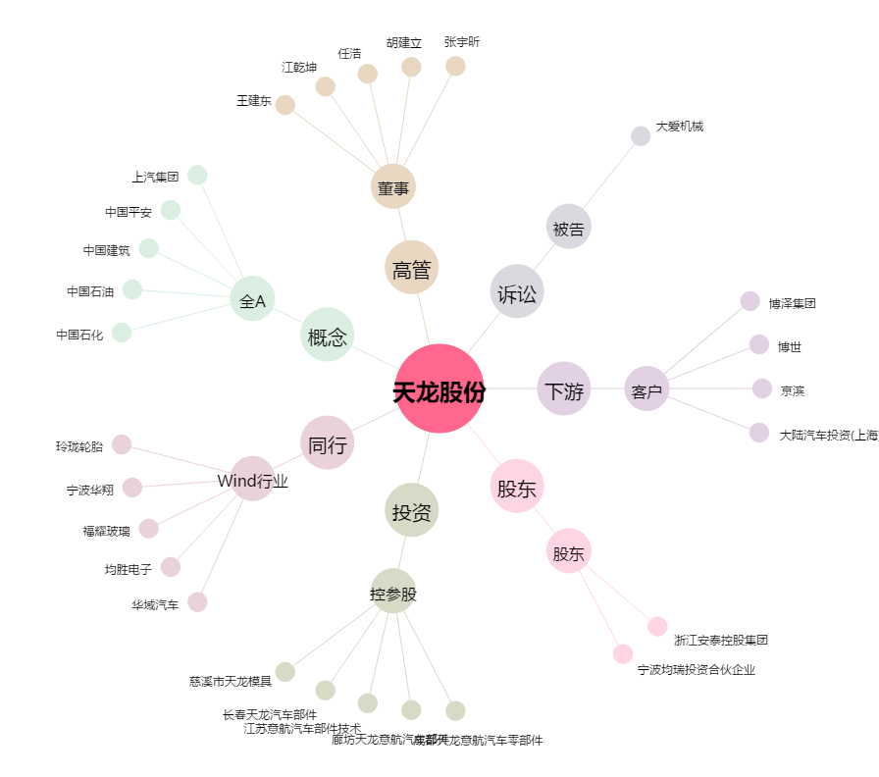
天龙股份[603266.SH] - 关系概览图

